Hoja2
 | TEST DE FUERZA

 |  | MODELO: ENRIQUE RODRIGUEZ BAR

 | MI TEST EN LA PRESS BANCA INCLINADO CON BARRA , CON LOS PORCENJES DE ( 35% 45% 55% Y 65% ) CON EL PESO MAXIMO DE 25kg

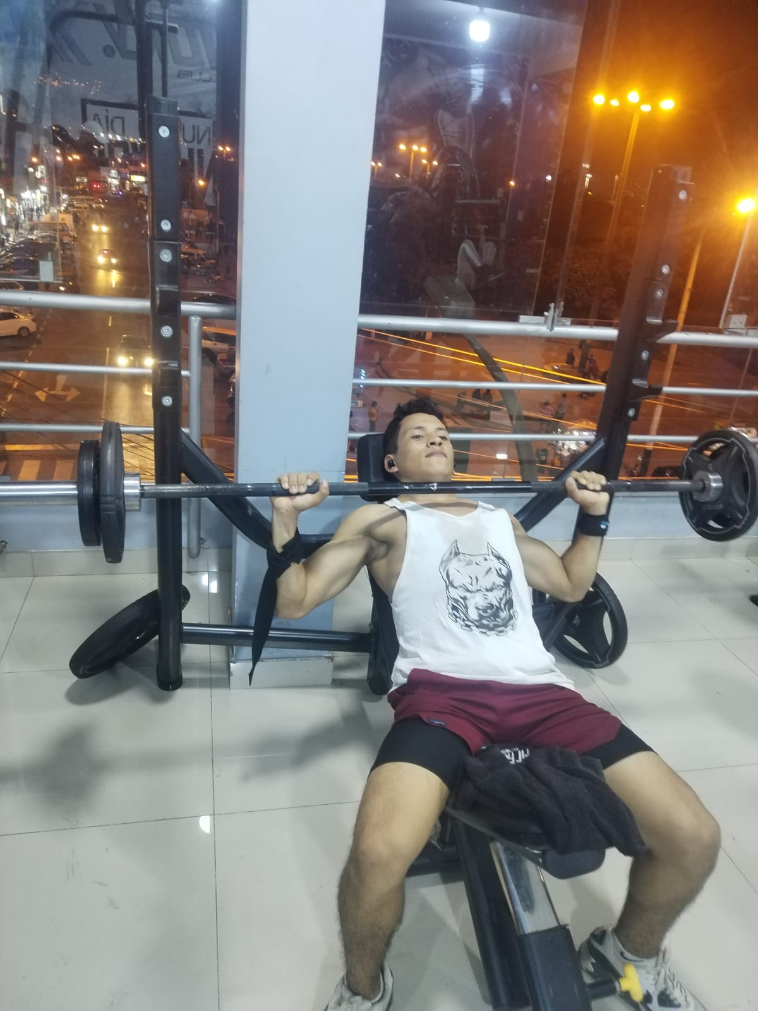
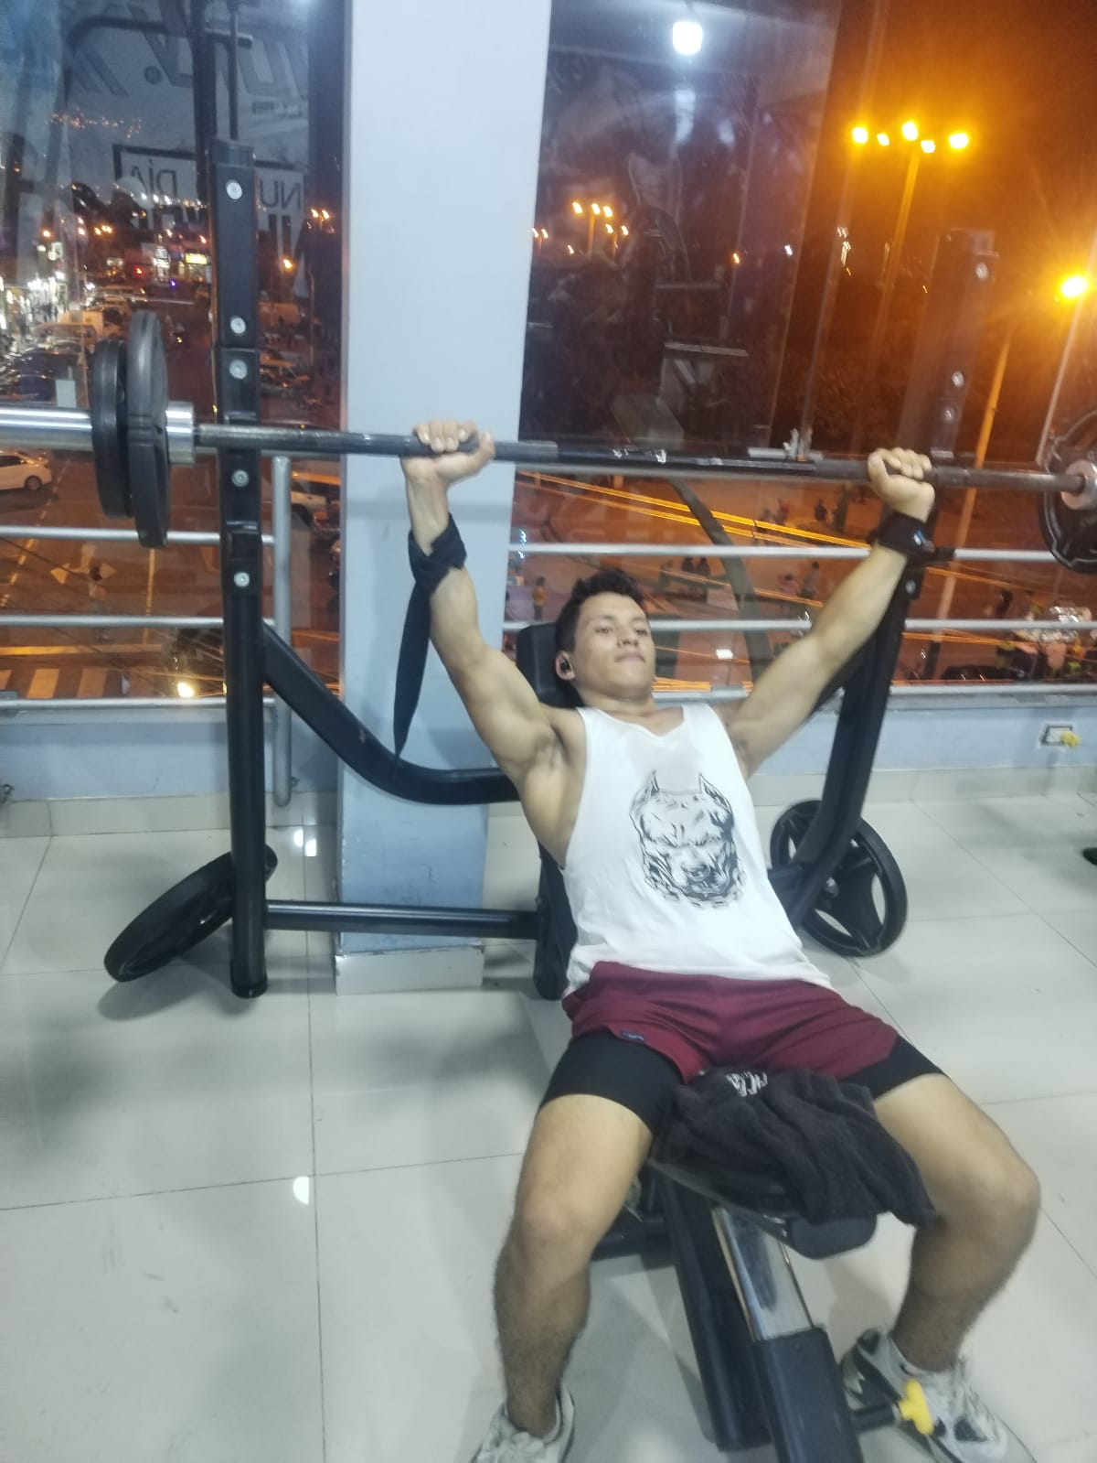
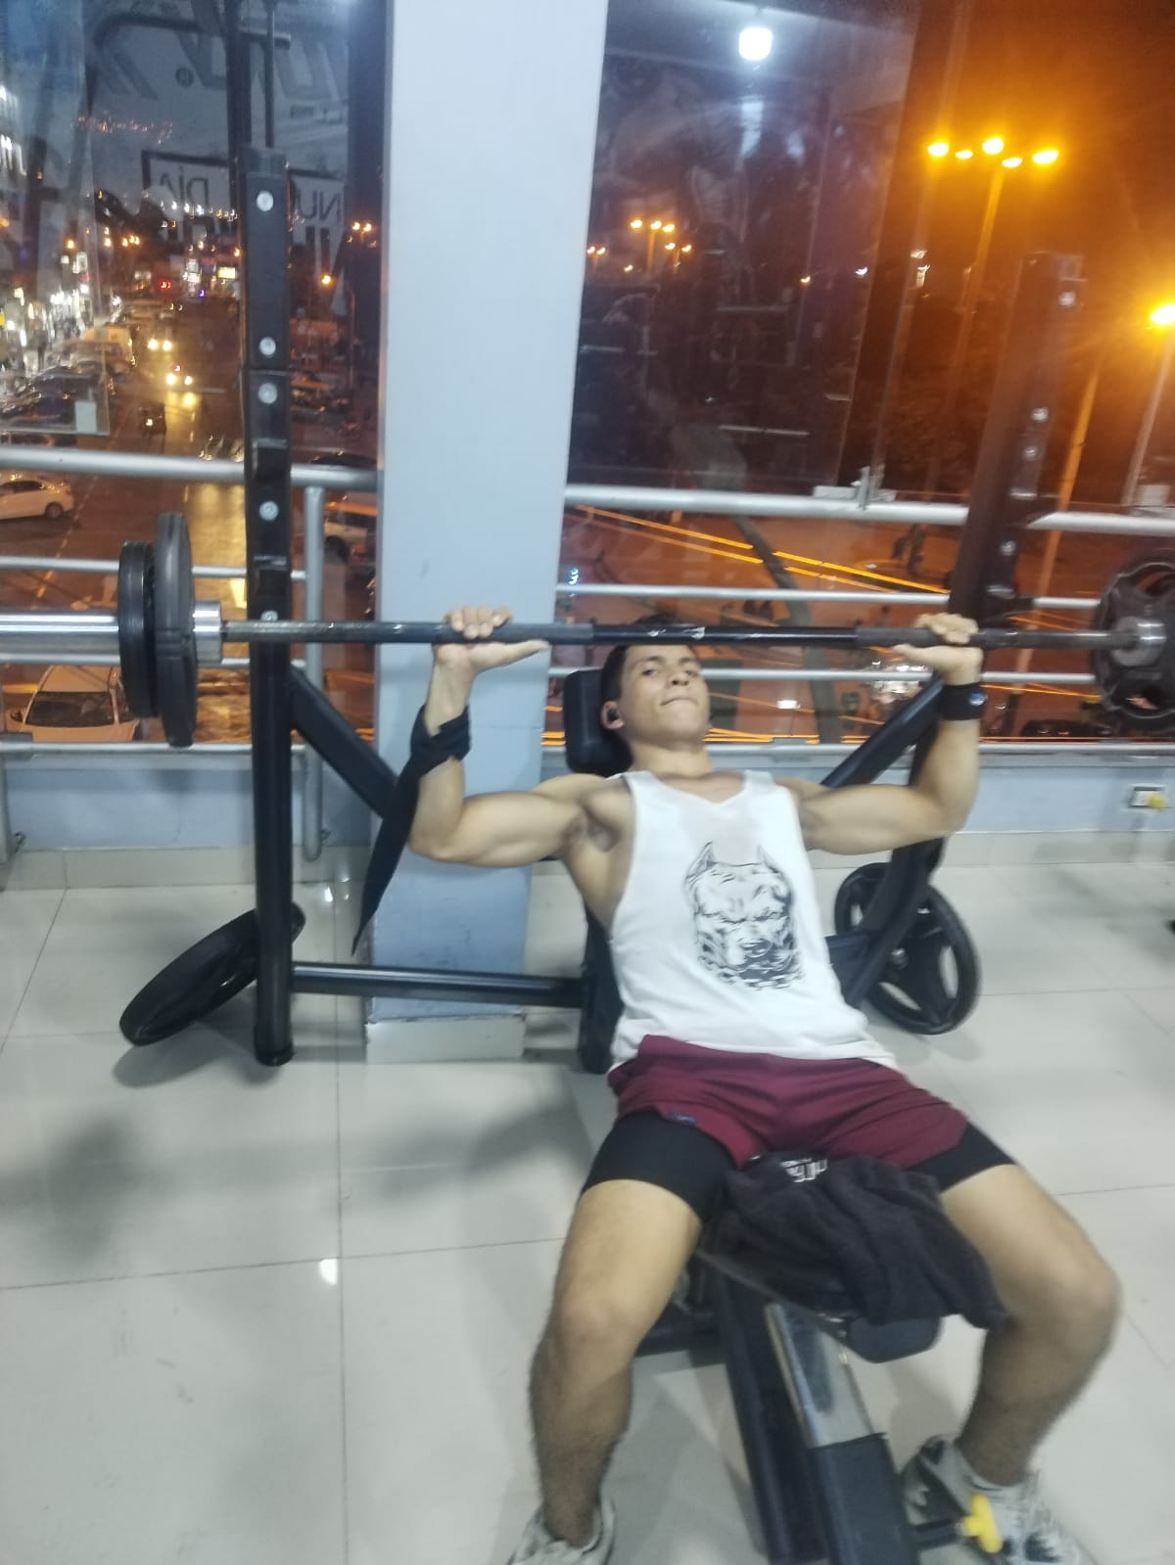

 |  | CON EL 35% (25X35/100= 8.75kg) 4 series de 15 repeticiones con el ATEMPO DE 2X2 ¨ EJERCICIO COMPLETADO SIN NINGUNA INCONODIDAD¨

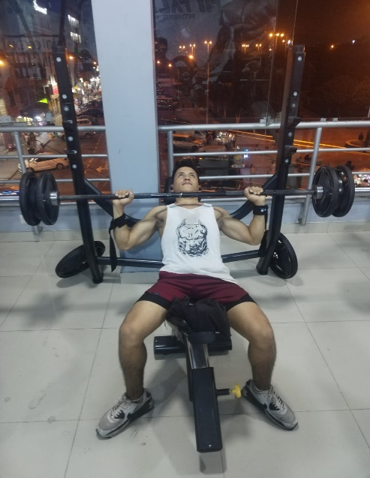
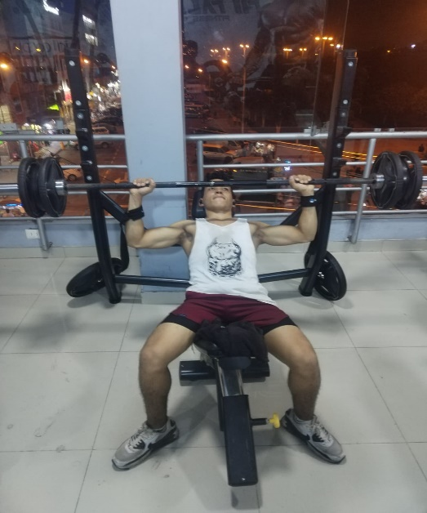

 |  |  | CON EL 45% ( 25X45/100=11.25) 4 SERIES DE 15 REPETICIONES CON EL ATEMPO DE 2X2 ¨ EJERCICIO COMPLETADO ¨

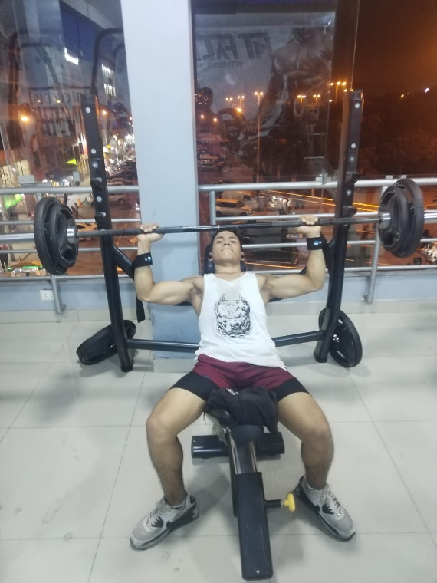
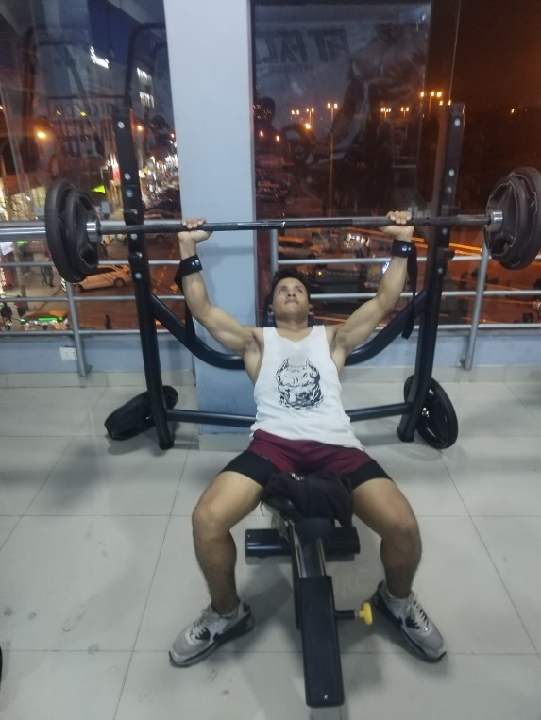

CON EL 55% ( 25X55/100= 13.75kg) CON 4 SERIES DE 15 REPETICIONES CON EL ATEMPO DE 2X2 ¨ EJERCICIO COMPLETADO SIN NINGUNA INCOMODIDAD.

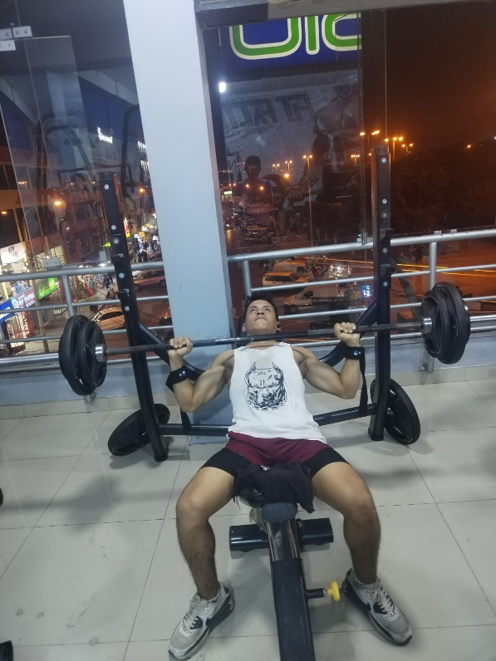
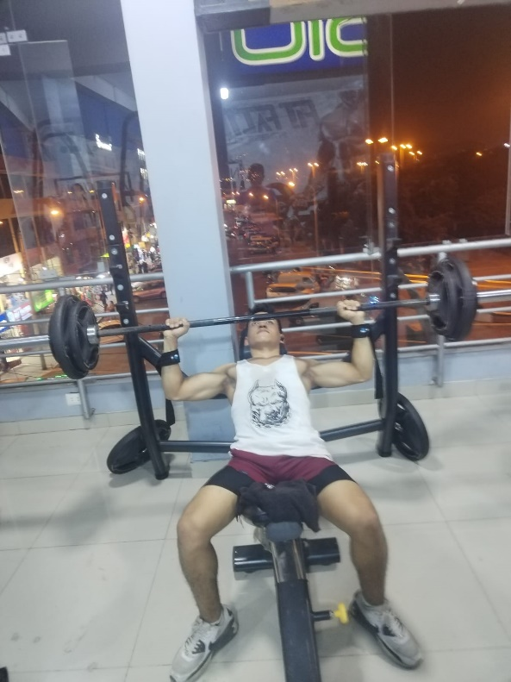

 |  |  |  | CON EL 65% (25X65/100=16.25kg ) LLEGADO ALOS 8 REPETICIONES CON DIFICULTAD

